Sheet1
汕头办事处仓储（进仓单）

我司合同号： |  |  |  |  | 进仓编号：

我司联系人： |  |  | 电话： |  |  | 传真： | 0574-27903955

唛头：各产品货号（有俄罗斯文字）
出货前：包装尺寸请传真于我司确认! 为保证产品无误，请及时寄出货样各2套到我司，产品必须
确认后方可进仓，否则一切后果由贵司承担。
货物最晚送抵仓库时间：
送货单位： |  |  |  |  | 联系方式：
送货车号： |  |  |  |  | 司机电话：
品名 |  | 货号 |  | 箱数 | 毛重 | 体积 | 进仓编号
 |  |  |  |  |  | .
 |  |  |  |  |  | .
联系人：丁灿贤 13502487987

地址： | 广东省汕头市澄海区凤翔街道白沙村凤翔路白沙农场禽畜研究所孵化厂房商铺
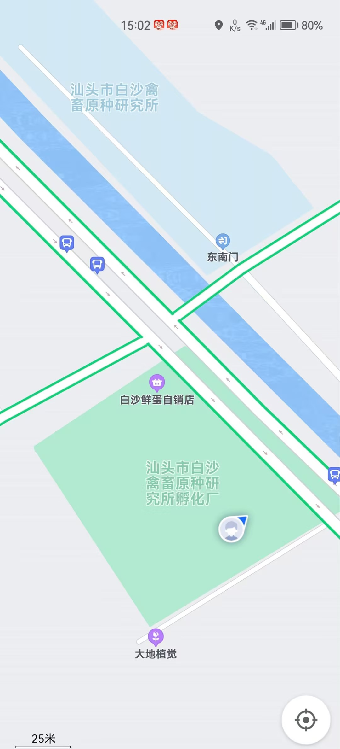

备注：1、工厂必须在收到送货通知后，带进仓单按照指定时间送达货场，并以进仓单为凭证卸货。

2、如果有多个PO#，请于送货前分好，否则将承担仓库收取的分唛费。

